FORMATO
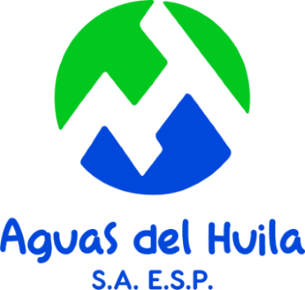 |  | AGUAS DEL HUILA S.A. E.S.P. NIT. 800.100.553-2
 |  | PLANIFICACIÓN DEL CAMBIO SISTEMA DE GESTIÓN DE SEGURIDAD Y SALUD EN EL TRABAJO SG-SST. Version 8.0

NO. | NOMBRE DEL CAMBIO | ACTIVIDAD | RESPONSABLE | COMUNICACIÓN | FECHA EJECUCIÓN | FECHA SEGUIMIENTO

